Skyddsrond
HR Skyddsrond: Region Mitt - 2026
Inspektör: Karin HR-specialist (2026-04-23)

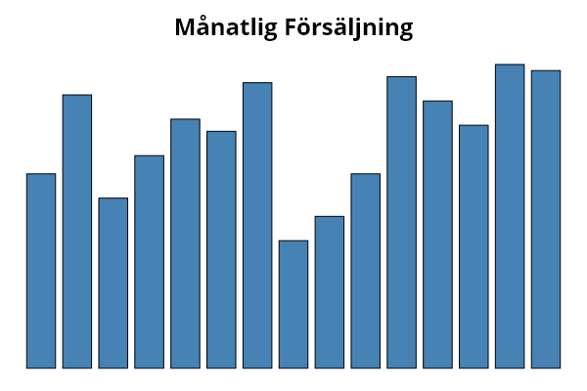
Område | Värde
Ljudnivå | 3.2
Belysning | 4.5
Temperatur | 2.8
Luftkvalitet | 3.5
Skrivbordsinställning | 4.1
Stolsergonomi | 3.9
Skärmhöjd | 4.7
Stressnivå | 2.1
Arbetsbelastning | 2.5
Återhämtning | 3.2
Ledarskap | 4.8
Teamdynamik | 4.4
Kommunikation | 4
Kränkande särbehandling | 5
Hot & Våld | 4.9

